Sheet1
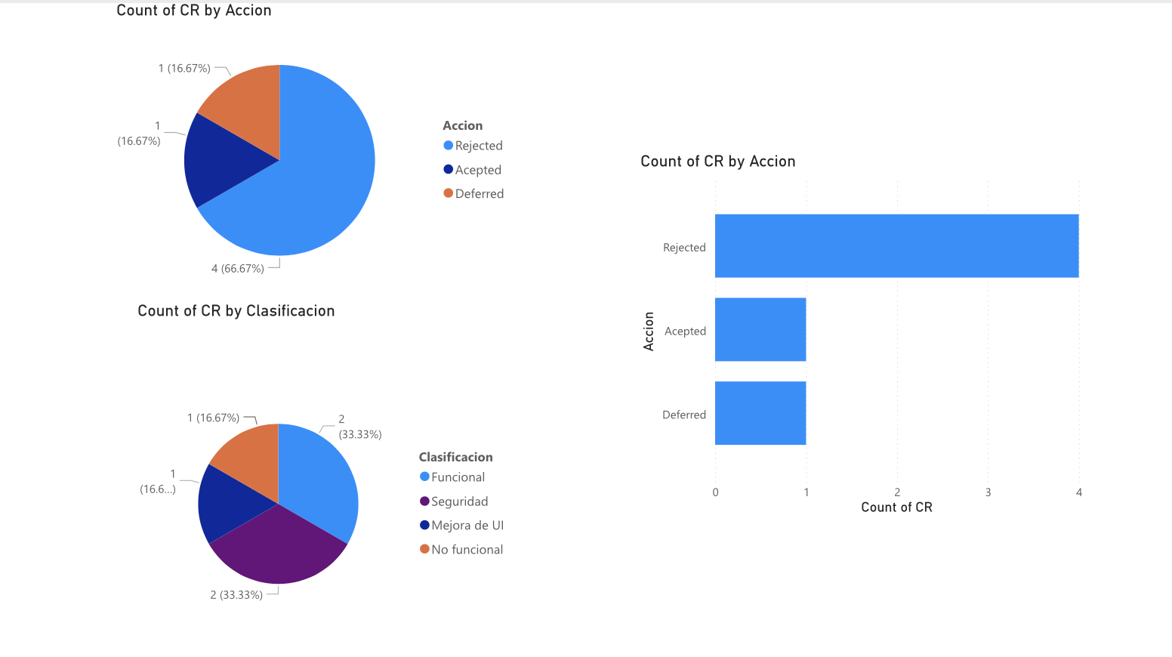
CR | Clasificacion | Prioridad | Accion
CR1 | Seguridad | Alta | Rejected
CR2 | No funcional | Alta | Deferred
CR3 | Funcional | Alta | Rejected
CR4 | Seguridad | Alta | Rejected
CR5 | Funcional | Alta | Rejected
CR6 | Mejora de UI | Alta | Acepted

